상품제안서
아크릴 충전단자 보호캡 주문제작 | 상품코드: S41938

 |  |  |  |  |  |  | 02-713-8555 | www.synergygift.co.kr
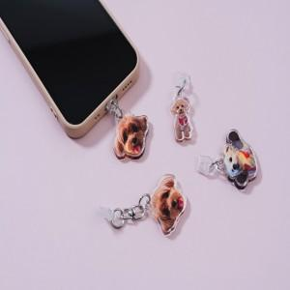  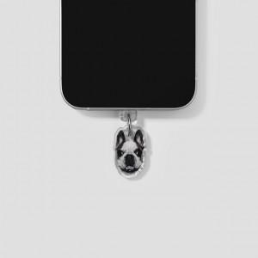

【상세/제작정보】

【인쇄/포장옵션】 | 풀칼라 / OPP(비닐)

【공급단가】 | 수량 | 200~ | 500~ | 1,000~ | 3,000~ | 5,000~
*VAT별도 | 2T 단면 | 910원 | 890원 | 870원 | 840원 | 800원
 | 3T 단면 | 1,300원 | 1,280원 | 1,250원 | 1,200원 | 1,150원
 | 5T 단면 | 1,820원 | 1,790원 | 1,750원 | 1,680원 | 1,610원

【상품 URL】 | https://www.synergygift.co.kr:443/src/goods_detail.php?gdno=41938

